UT-LOGIN-001
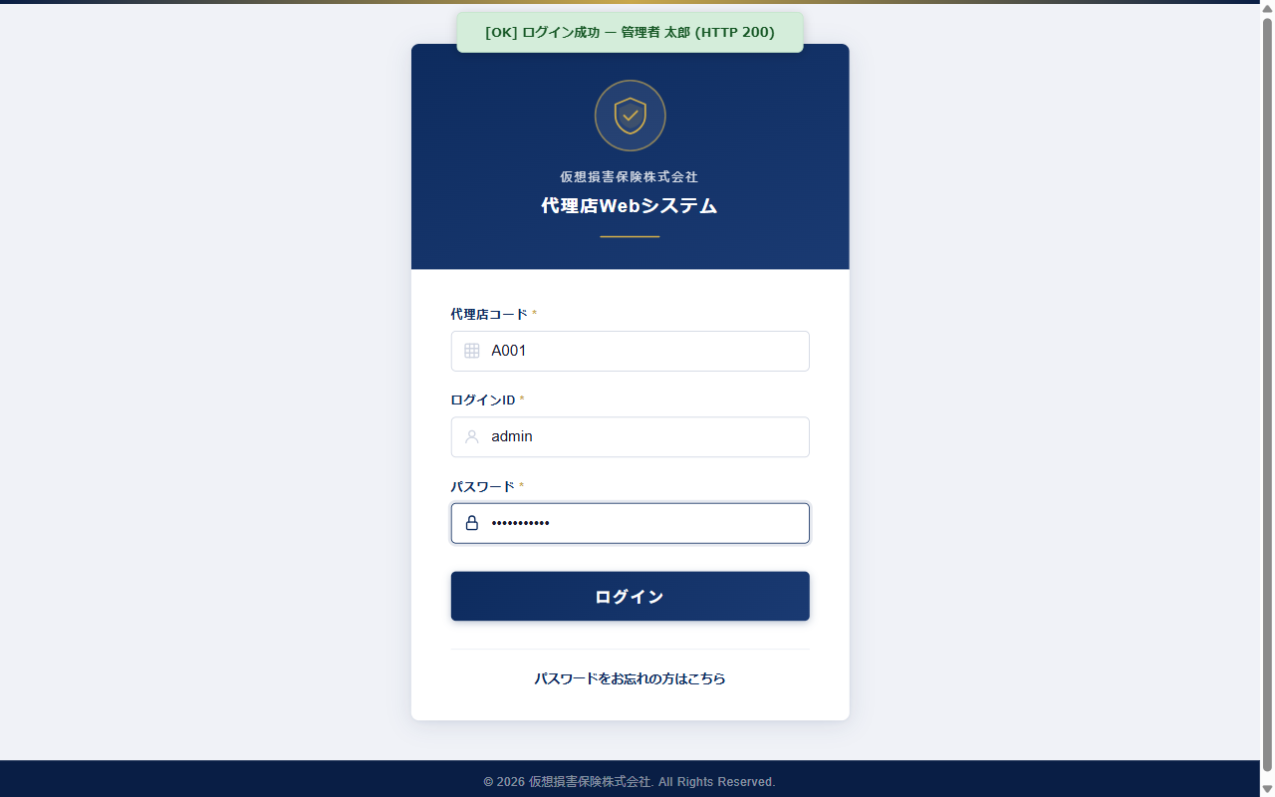
UT-LOGIN-001

UT-LOGIN-002

UT-LOGIN-002

UT-LOGIN-003
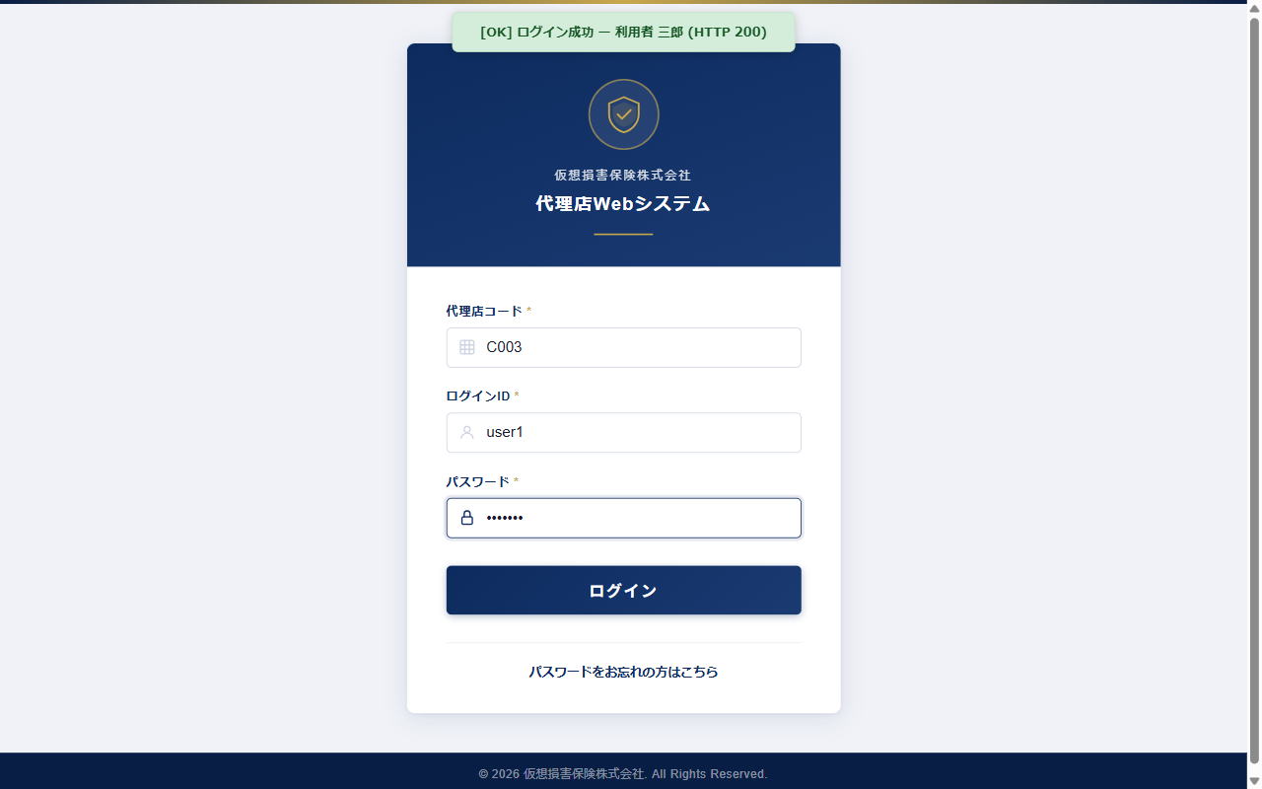
UT-LOGIN-003

UT-LOGIN-004
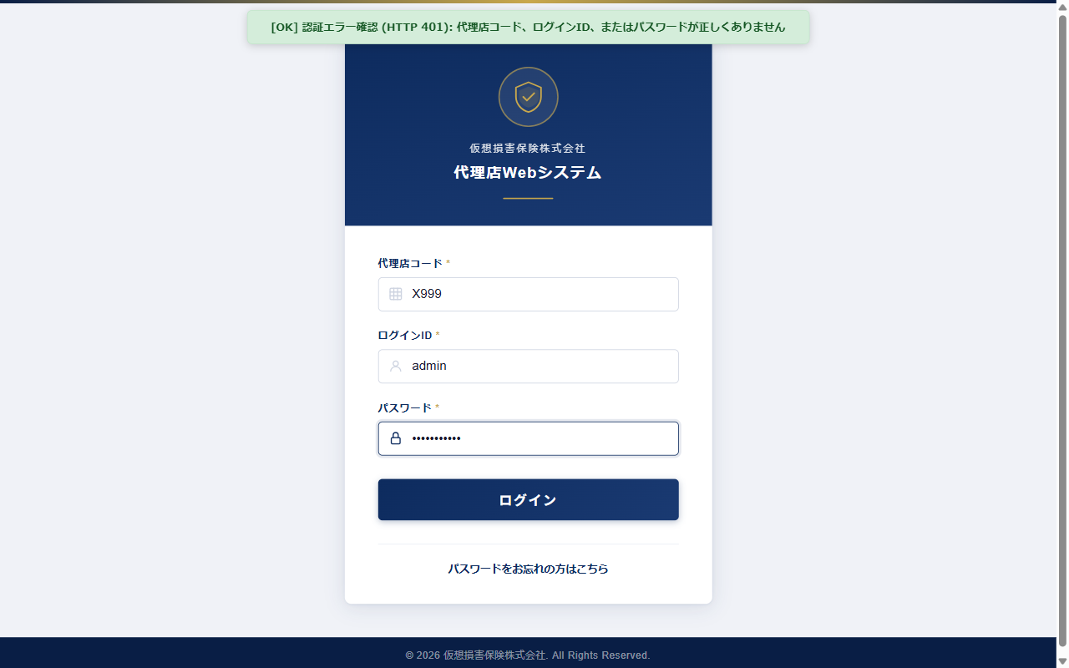
UT-LOGIN-004

UT-LOGIN-005

UT-LOGIN-005

UT-LOGIN-006
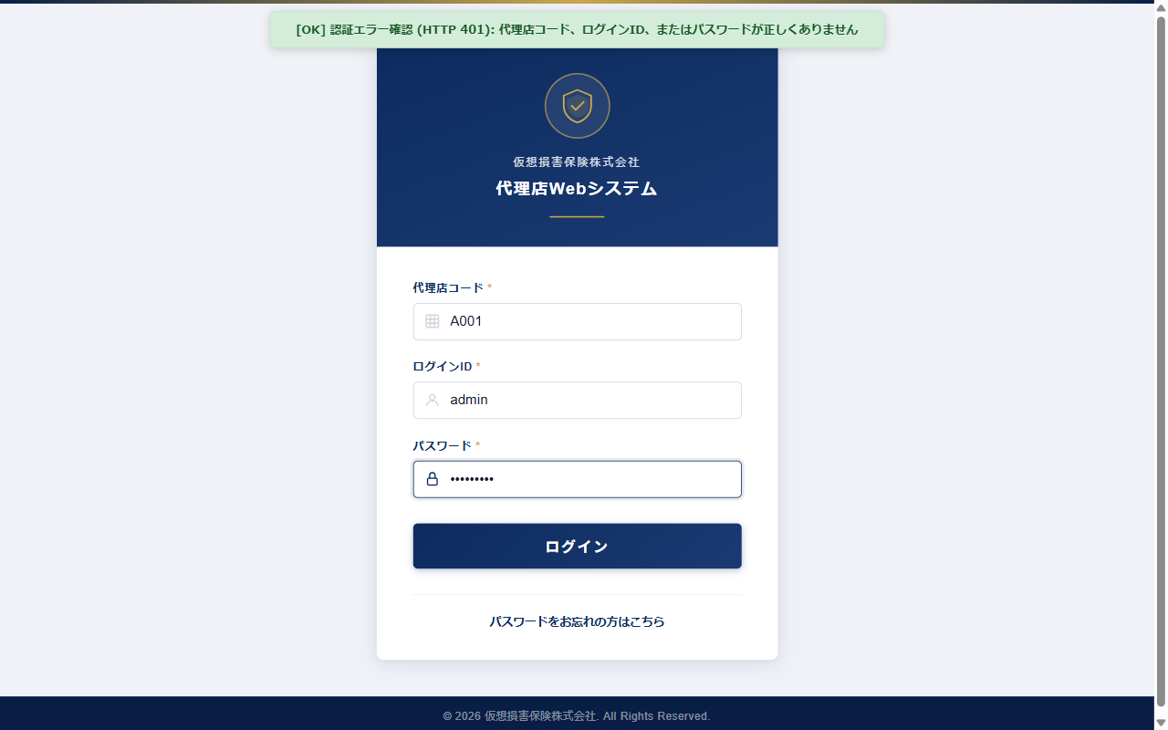
UT-LOGIN-006

UT-LOGIN-007
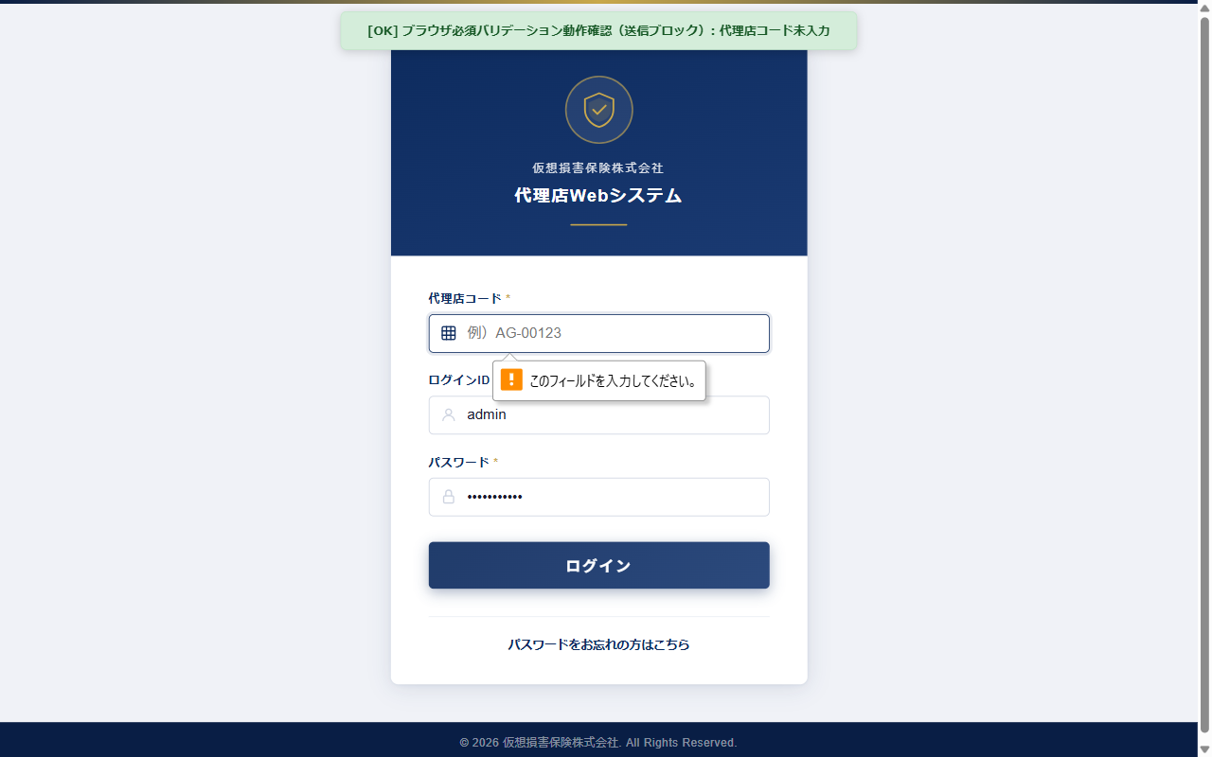
UT-LOGIN-007

UT-LOGIN-008
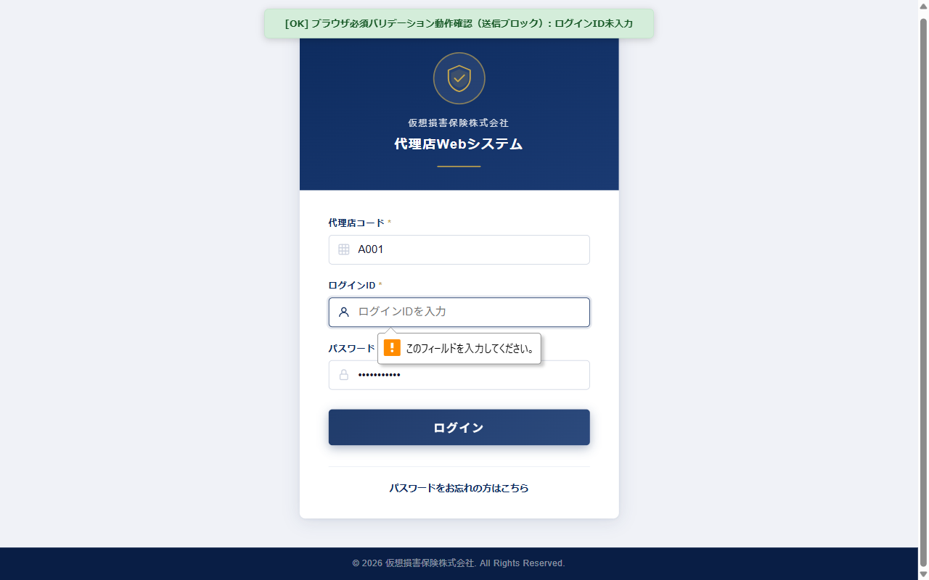
UT-LOGIN-008

UT-LOGIN-009
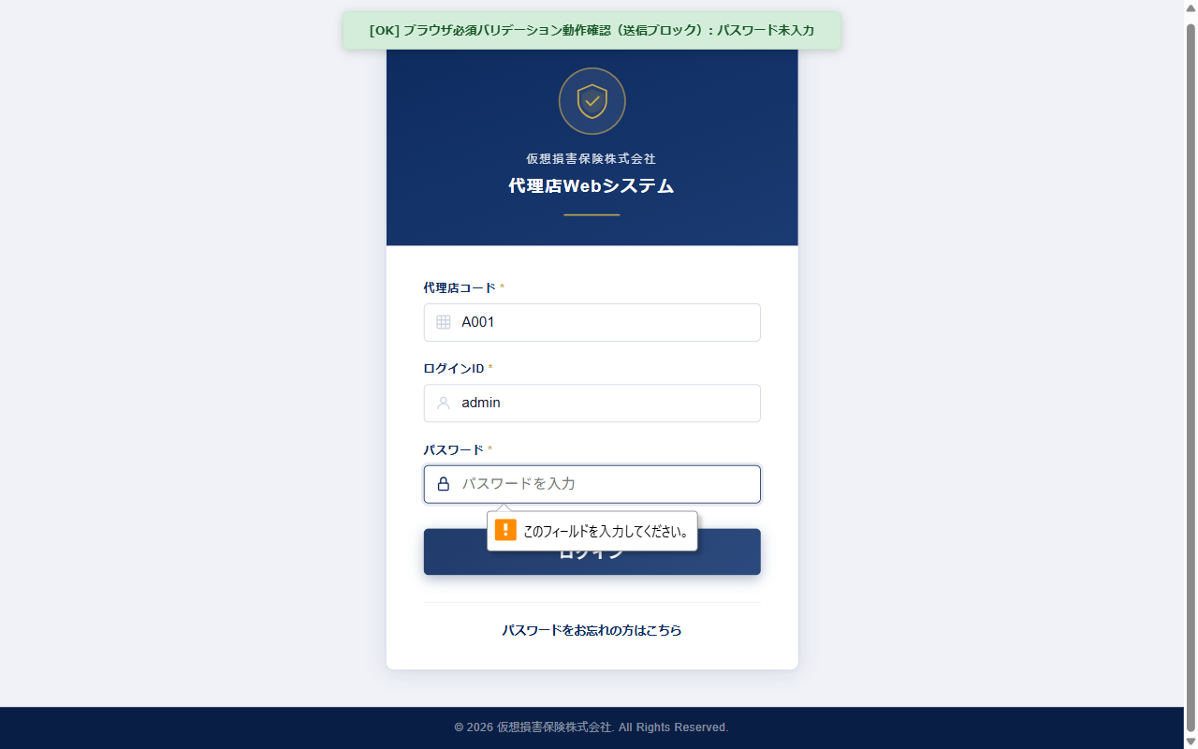
UT-LOGIN-009

UT-LOGIN-010
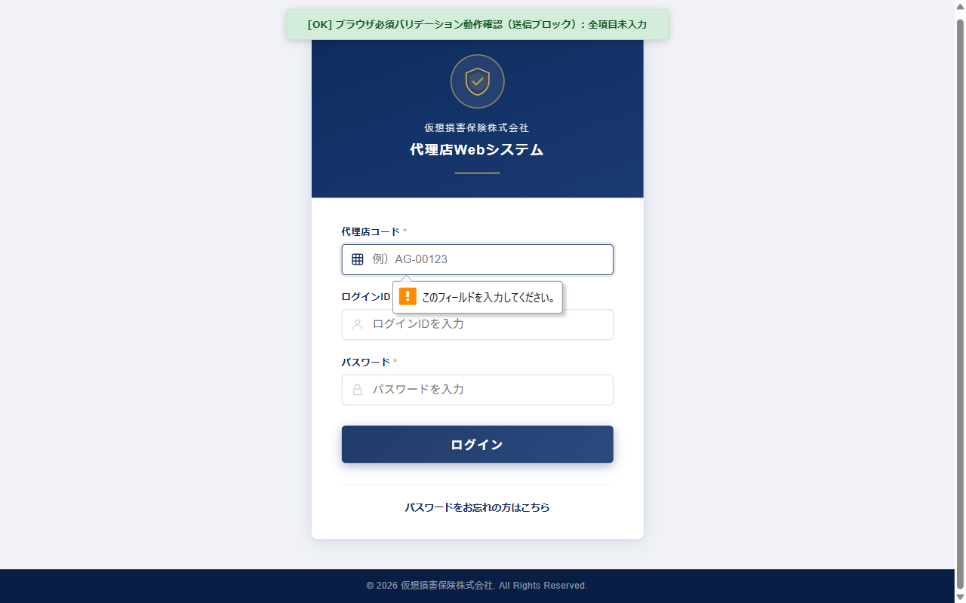
UT-LOGIN-010

UT-LOGIN-011

UT-LOGIN-011

UT-LOGIN-012

UT-LOGIN-012

UT-LOGIN-013

UT-LOGIN-013

